CollectiveAccess
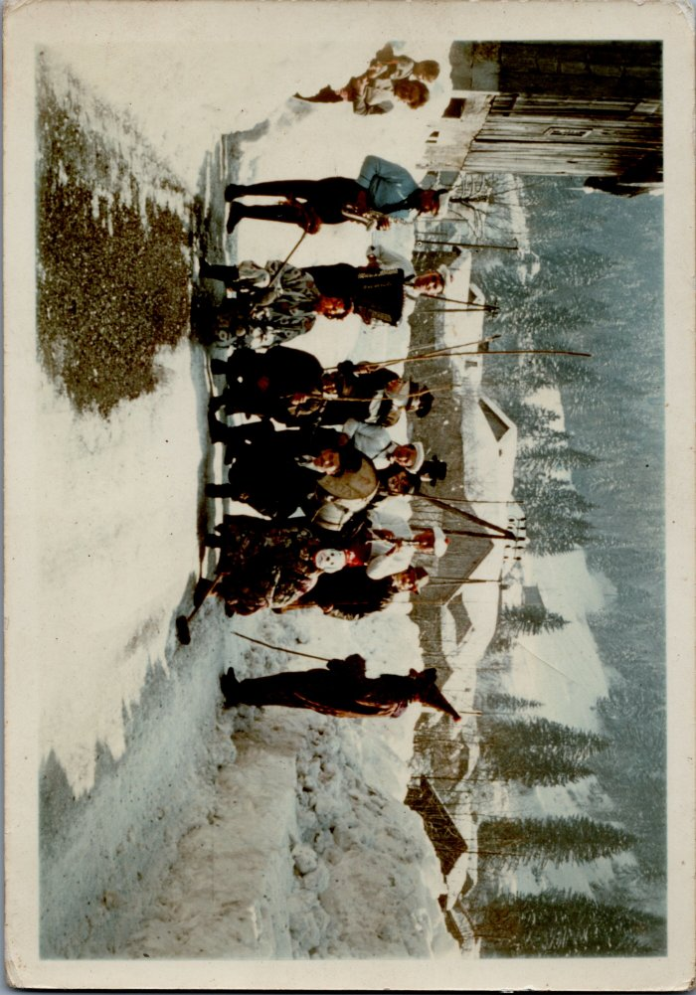
Image | Object | Description | Date
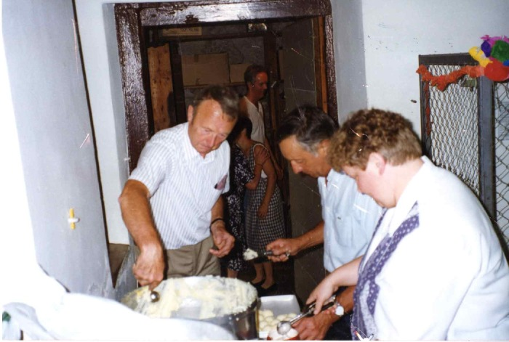 | Préparation du repas de la kermesse du 15 août 1995 au presbytère de Sixt fer a cheval (7-007) | Préparation du repas de la kermesse du 15 août 1995 au presbytère de Sixt fer A Cheval
 | Carnaval - 1948 (6-017) | Carnaval - 1948
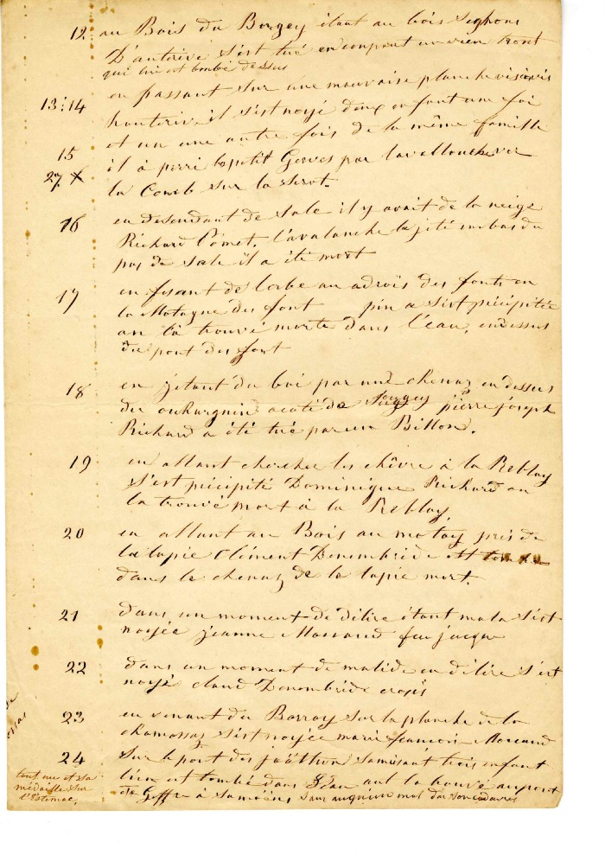
 | Vie Quotidienne de 1821à 1859 (4-008) | Vie quotidienne de 1821 à 1859
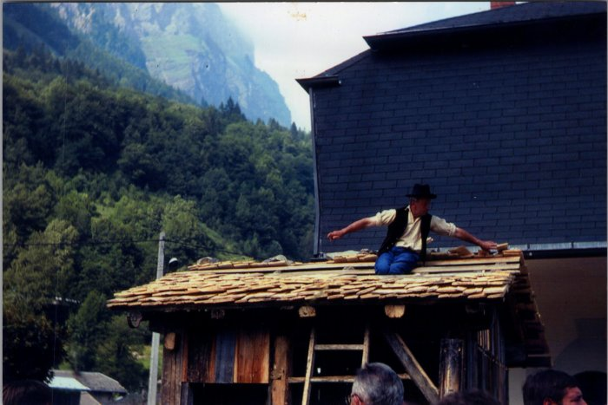 | Photos de la fête des métiers - aout 1980 (27-060) | Photos de la fête des métiers - aout 1980
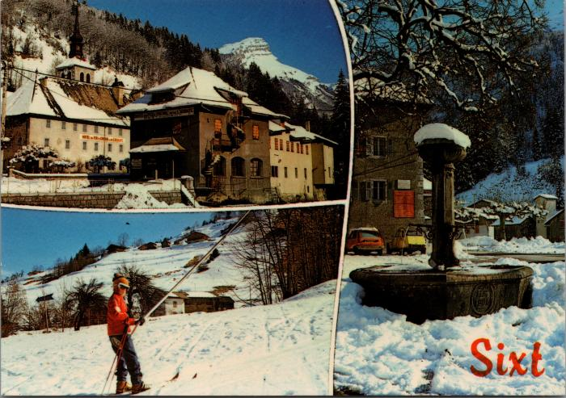 | Cartes postales de Sixt l'hiver (2-2030) | Cartes postales de Sixt l'hiver
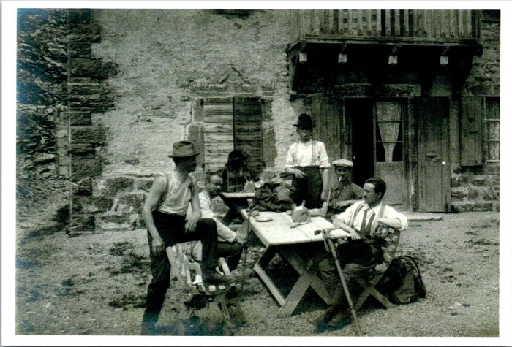 | Photo de montagnards revenus au village (2-1626) | Photo de montagnards revenus au village
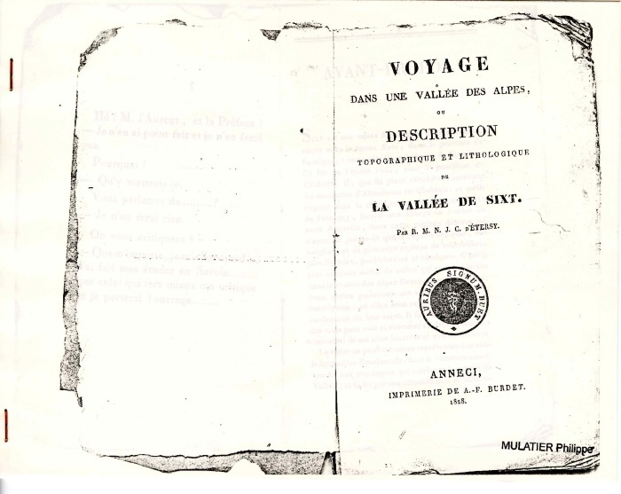 | "Voyage dans une vallée des Alpes" ou "Description topographique et lithologique de la vallée de Sixt" par R.M.N.J.C. d'Etersy (1-005) | "Voyage dans une vallée des Alpes" ou "Description topographique et lithologique de la vallée de Sixt" par R-M-N-J-C d'Etersy

